TERMO 1
MACCHINA | TERMO 1
numero_totale_fermi | 68
tempo_totale_fermo | 3620
frequenza_guasto_giorno | 0.14049586777
MTBF | 7.1176470588

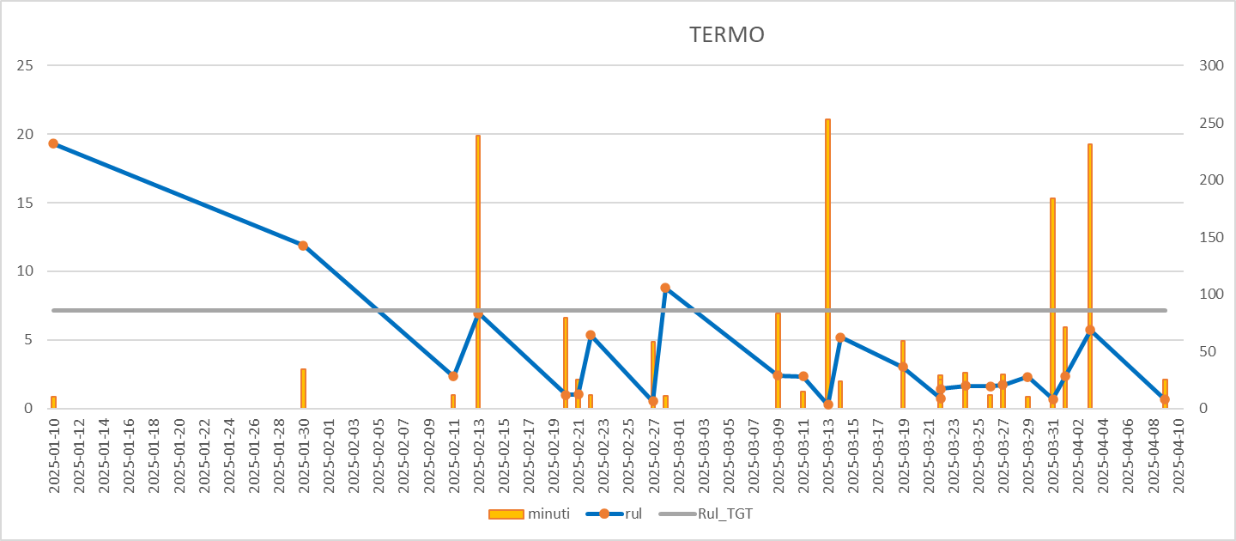
Data fermi | Data turno | rul | minuti | Rul_TGT | Variabilità RUL (std):
2025-01-11 | 2025-01-10 | 22.63 | 11 | 7.1176470588
2025-01-30 | 2025-01-30 | 19.32 | 10 | 7.1176470588
2025-02-11 | 2025-02-11 | 11.88 | 34 | 7.1176470588
2025-02-13 | 2025-02-13 | 2.35 | 12 | 7.1176470588
2025-02-20 | 2025-02-20 | 6.93 | 239 | 7.1176470588
2025-02-21 | 2025-02-21 | 1 | 79 | 7.1176470588
2025-02-22 | 2025-02-22 | 1.02 | 25 | 7.1176470588
2025-02-27 | 2025-02-27 | 5.33 | 12 | 7.1176470588
2025-02-28 | 2025-02-28 | 0.52 | 58 | 7.1176470588
2025-03-09 | 2025-03-09 | 8.8 | 11 | 7.1176470588
2025-03-11 | 2025-03-11 | 2.39 | 83 | 7.1176470588
2025-03-13 | 2025-03-13 | 2.32 | 15 | 7.1176470588
2025-03-14 | 2025-03-14 | 0.27 | 253 | 7.1176470588
2025-03-19 | 2025-03-19 | 5.19 | 24 | 7.1176470588
2025-03-22 | 2025-03-22 | 3.03 | 59 | 7.1176470588
2025-03-23 | 2025-03-22 | 0.73 | 25 | 7.1176470588
2025-03-24 | 2025-03-24 | 1.43 | 29 | 7.1176470588
2025-03-26 | 2025-03-26 | 1.65 | 31 | 7.1176470588
2025-03-27 | 2025-03-27 | 1.62 | 12 | 7.1176470588
2025-03-29 | 2025-03-29 | 1.7 | 30 | 7.1176470588
2025-03-31 | 2025-03-31 | 2.3 | 10 | 7.1176470588
2025-04-01 | 2025-04-01 | 0.67 | 184 | 7.1176470588
2025-04-03 | 2025-04-03 | 2.36 | 71 | 7.1176470588
2025-04-09 | 2025-04-09 | 5.72 | 231 | 7.1176470588
2025-04-10 | 2025-04-10 | 0.65 | 25 | 7.1176470588

BOXING
MACCHINA | BOXING
numero_totale_fermi | 110
tempo_totale_fermo | 4765
frequenza_guasto_giorno | 0.22727272727
MTBF | 4.4

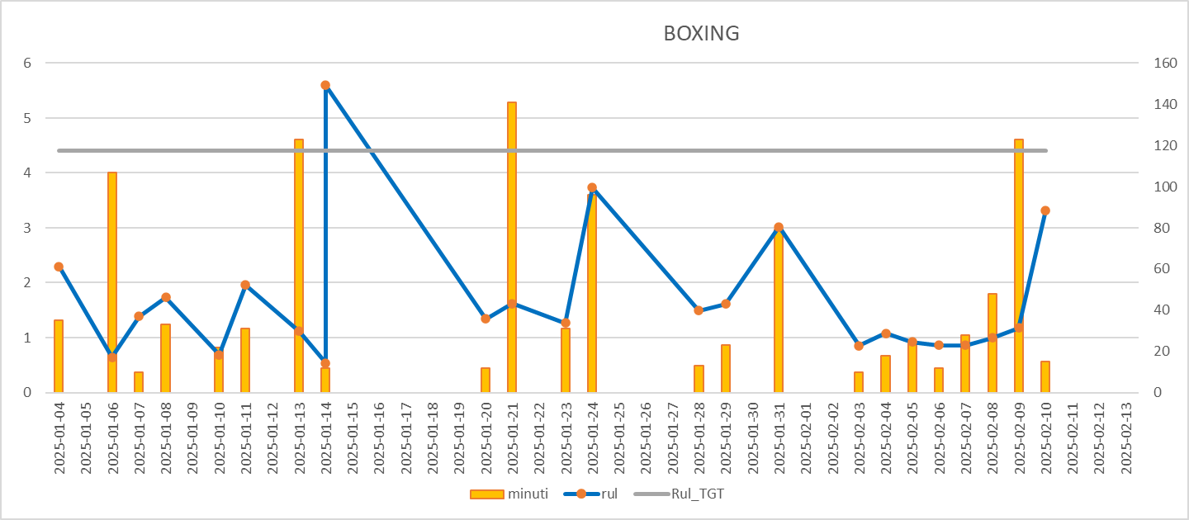
Data fermi | Data turno | rul | minuti | Rul_TGT | Variabilità RUL (std):
2025-01-04 | 2025-01-04 | 16.12 | 12 | 4.4
2025-01-06 | 2025-01-06 | 2.3 | 35 | 4.4
2025-01-07 | 2025-01-07 | 0.64 | 107 | 4.4
2025-01-08 | 2025-01-08 | 1.39 | 10 | 4.4
2025-01-10 | 2025-01-10 | 1.73 | 33 | 4.4
2025-01-11 | 2025-01-11 | 0.69 | 22 | 4.4
2025-01-13 | 2025-01-13 | 1.96 | 31 | 4.4
2025-01-14 | 2025-01-14 | 1.12 | 123 | 4.4
2025-01-15 | 2025-01-14 | 0.54 | 12 | 4.4
2025-01-20 | 2025-01-20 | 5.6 | 12 | 4.4
2025-01-21 | 2025-01-21 | 1.34 | 12 | 4.4
2025-01-23 | 2025-01-23 | 1.62 | 141 | 4.4
2025-01-24 | 2025-01-24 | 1.27 | 31 | 4.4
2025-01-28 | 2025-01-28 | 3.73 | 96 | 4.4
2025-01-30 | 2025-01-29 | 1.49 | 13 | 4.4
2025-01-31 | 2025-01-31 | 1.61 | 23 | 4.4
2025-02-03 | 2025-02-03 | 3.02 | 79 | 4.4
2025-02-04 | 2025-02-04 | 0.85 | 10 | 4.4
2025-02-05 | 2025-02-05 | 1.08 | 18 | 4.4
2025-02-06 | 2025-02-06 | 0.92 | 24 | 4.4
2025-02-07 | 2025-02-07 | 0.86 | 12 | 4.4
2025-02-08 | 2025-02-08 | 0.86 | 28 | 4.4
2025-02-09 | 2025-02-09 | 1 | 48 | 4.4
2025-02-10 | 2025-02-10 | 1.18 | 123 | 4.4
2025-02-13 | 2025-02-13 | 3.32 | 15 | 4.4
2025-02-14 | 2025-02-14 | 0.61 | 14 | 4.4
2025-02-19 | 2025-02-19 | 5.22 | 10 | 4.4
2025-02-26 | 2025-02-26 | 6.84 | 16 | 4.4
2025-03-03 | 2025-03-03 | 4.89 | 24 | 4.4
2025-03-04 | 2025-03-04 | 1.27 | 12 | 4.4
2025-03-06 | 2025-03-06 | 2.02 | 26 | 4.4
2025-03-09 | 2025-03-09 | 2.74 | 28 | 4.4
2025-03-10 | 2025-03-10 | 1.31 | 152 | 4.4
2025-03-13 | 2025-03-13 | 2.95 | 15 | 4.4
2025-03-15 | 2025-03-15 | 2.07 | 10 | 4.4
2025-03-20 | 2025-03-20 | 5.22 | 21 | 4.4
2025-03-22 | 2025-03-22 | 1.55 | 12 | 4.4
2025-03-25 | 2025-03-24 | 2.75 | 23 | 4.4
2025-03-26 | 2025-03-25 | 0.84 | 31 | 4.4
2025-03-27 | 2025-03-27 | 1.87 | 94 | 4.4
2025-03-29 | 2025-03-29 | 1.49 | 47 | 4.4
2025-04-02 | 2025-04-02 | 4.56 | 12 | 4.4
2025-04-03 | 2025-04-03 | 0.94 | 32 | 4.4
2025-04-04 | 2025-04-04 | 0.48 | 37 | 4.4
2025-04-05 | 2025-04-05 | 1.42 | 116 | 4.4
2025-04-11 | 2025-04-11 | 6.03 | 11 | 4.4

STAZIONE COS
MACCHINA | STAZIONE COS
numero_totale_fermi | 124
tempo_totale_fermo | 7666
frequenza_guasto_giorno | 0.25619834711
MTBF | 3.9032258065

Data fermi | Data turno | rul | minuti | Rul_TGT | Variabilità RUL (std):
2025-01-03 | 2025-01-03 | 20.95 | 67 | 3.9032258065
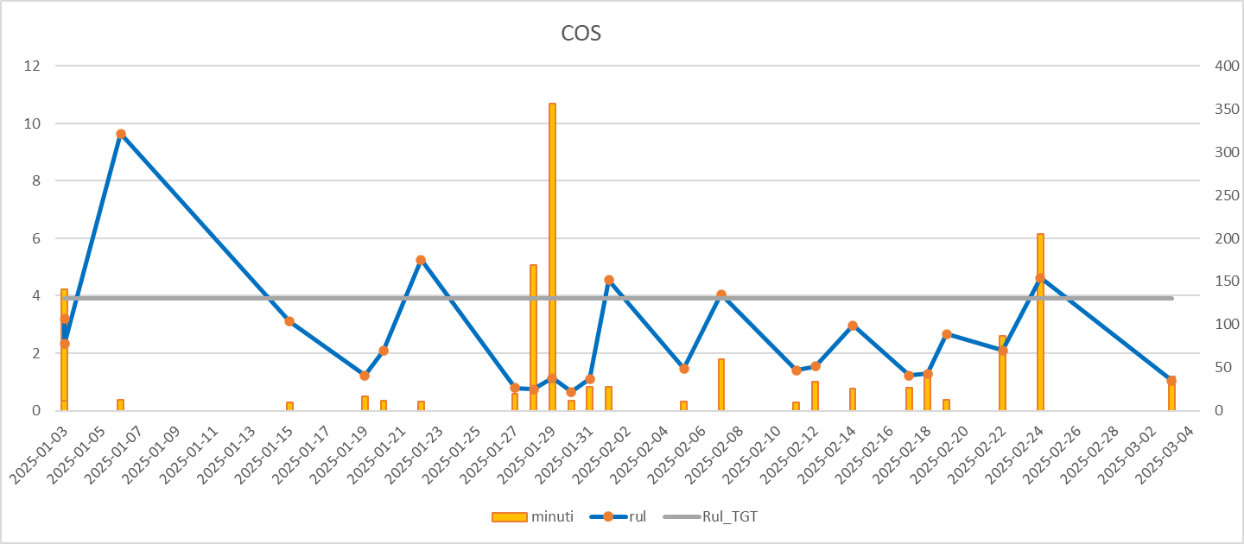
2025-01-06 | 2025-01-06 | 3.2 | 141 | 3.9032258065
2025-01-16 | 2025-01-15 | 9.65 | 13 | 3.9032258065
2025-01-19 | 2025-01-19 | 3.11 | 10 | 3.9032258065
2025-01-20 | 2025-01-20 | 1.22 | 17 | 3.9032258065
2025-01-22 | 2025-01-22 | 2.08 | 12 | 3.9032258065
2025-01-27 | 2025-01-27 | 5.25 | 11 | 3.9032258065
2025-01-28 | 2025-01-28 | 0.79 | 20 | 3.9032258065
2025-01-29 | 2025-01-29 | 0.75 | 169 | 3.9032258065
2025-01-30 | 2025-01-30 | 1.14 | 356 | 3.9032258065
2025-01-31 | 2025-01-31 | 0.66 | 12 | 3.9032258065
2025-02-01 | 2025-02-01 | 1.11 | 28 | 3.9032258065
2025-02-05 | 2025-02-05 | 4.55 | 28 | 3.9032258065
2025-02-07 | 2025-02-07 | 1.47 | 11 | 3.9032258065
2025-02-11 | 2025-02-11 | 4.05 | 60 | 3.9032258065
2025-02-12 | 2025-02-12 | 1.41 | 10 | 3.9032258065
2025-02-14 | 2025-02-14 | 1.54 | 34 | 3.9032258065
2025-02-17 | 2025-02-17 | 2.97 | 26 | 3.9032258065
2025-02-18 | 2025-02-18 | 1.22 | 27 | 3.9032258065
2025-02-19 | 2025-02-19 | 1.28 | 43 | 3.9032258065
2025-02-22 | 2025-02-22 | 2.67 | 13 | 3.9032258065
2025-02-24 | 2025-02-24 | 2.1 | 87 | 3.9032258065
2025-03-01 | 2025-01-03 | 4.62 | 205 | 3.9032258065
2025-03-03 | 2025-03-03 | 2.33 | 12 | 3.9032258065
2025-03-04 | 2025-03-04 | 1.05 | 40 | 3.9032258065
2025-03-05 | 2025-03-05 | 0.69 | 56 | 3.9032258065
2025-03-10 | 2025-03-10 | 5.11 | 11 | 3.9032258065
2025-03-13 | 2025-03-13 | 3.09 | 11 | 3.9032258065
2025-03-15 | 2025-03-14 | 1.55 | 134 | 3.9032258065
2025-03-16 | 2025-03-15 | 1.02 | 16 | 3.9032258065
2025-03-18 | 2025-03-17 | 1.98 | 29 | 3.9032258065
2025-03-24 | 2025-03-24 | 6.29 | 33 | 3.9032258065
2025-03-25 | 2025-03-25 | 1.23 | 52 | 3.9032258065
2025-03-26 | 2025-03-26 | 0.79 | 14 | 3.9032258065
2025-03-27 | 2025-03-26 | 0.69 | 42 | 3.9032258065
2025-03-29 | 2025-03-29 | 2.92 | 79 | 3.9032258065
2025-04-04 | 2025-04-03 | 5.19 | 10 | 3.9032258065
2025-04-06 | 2025-04-06 | 2.16 | 20 | 3.9032258065
2025-04-07 | 2025-04-07 | 1.46 | 96 | 3.9032258065
2025-04-08 | 2025-04-07 | 0.31 | 68 | 3.9032258065
2025-04-10 | 2025-04-09 | 1.95 | 29 | 3.9032258065
2025-04-11 | 2025-04-10 | 0.98 | 11 | 3.9032258065
2025-04-14 | 2025-04-14 | 3.83 | 46 | 3.9032258065
2025-04-17 | 2025-04-17 | 2.91 | 51 | 3.9032258065
2025-04-18 | 2025-04-17 | 0.36 | 80 | 3.9032258065
2025-04-22 | 2025-04-22 | 4.7 | 47 | 3.9032258065
2025-04-29 | 2025-04-29 | 6.71 | 109 | 3.9032258065

GRAFICO
Data fermi | Data turno | rul | minuti | Rul_TGT
COS
 | minuti | rul | Rul_TGT
 | 11 | 22.63 | 7.1176470588
 | 10 | 19.32 | 7.1176470588
 | 34 | 11.88 | 7.1176470588
 | 12 | 2.35 | 7.1176470588
 | 239 | 6.93 | 7.1176470588
 | 79 | 1 | 7.1176470588
 | 25 | 1.02 | 7.1176470588
 | 12 | 5.33 | 7.1176470588
 | 58 | 0.52 | 7.1176470588
 | 11 | 8.8 | 7.1176470588
 | 83 | 2.39 | 7.1176470588
 | 15 | 2.32 | 7.1176470588
 | 253 | 0.27 | 7.1176470588
 | 24 | 5.19 | 7.1176470588
 | 59 | 3.03 | 7.1176470588
 | 25 | 0.73 | 7.1176470588
 | 29 | 1.43 | 7.1176470588
 | 31 | 1.65 | 7.1176470588
 | 12 | 1.62 | 7.1176470588
 | 30 | 1.7 | 7.1176470588
 | 10 | 2.3 | 7.1176470588
 | 184 | 0.67 | 7.1176470588
 | 71 | 2.36 | 7.1176470588
 | 231 | 5.72 | 7.1176470588
 | 25 | 0.65 | 7.1176470588
TERMO
 | minuti |  | rul |  | Rul_TGT
2 | 10 | 2025-01-10 | 19.32 | 2025-01-10 | 7.1176470588
3 | 34 | 2025-01-30 | 11.88 | 2025-01-30 | 7.1176470588
4 | 12 | 2025-02-11 | 2.35 | 2025-02-11 | 7.1176470588
5 | 239 | 2025-02-13 | 6.93 | 2025-02-13 | 7.1176470588
6 | 79 | 2025-02-20 | 1 | 2025-02-20 | 7.1176470588
7 | 25 | 2025-02-21 | 1.02 | 2025-02-21 | 7.1176470588
8 | 12 | 2025-02-22 | 5.33 | 2025-02-22 | 7.1176470588
9 | 58 | 2025-02-27 | 0.52 | 2025-02-27 | 7.1176470588
10 | 11 | 2025-02-28 | 8.8 | 2025-02-28 | 7.1176470588
11 | 83 | 2025-03-09 | 2.39 | 2025-03-09 | 7.1176470588
12 | 15 | 2025-03-11 | 2.32 | 2025-03-11 | 7.1176470588
13 | 253 | 2025-03-13 | 0.27 | 2025-03-13 | 7.1176470588
14 | 24 | 2025-03-14 | 5.19 | 2025-03-14 | 7.1176470588
15 | 59 | 2025-03-19 | 3.03 | 2025-03-19 | 7.1176470588
16 | 25 | 2025-03-22 | 0.73 | 2025-03-22 | 7.1176470588
17 | 29 | 2025-03-22 | 1.43 | 2025-03-22 | 7.1176470588
18 | 31 | 2025-03-24 | 1.65 | 2025-03-24 | 7.1176470588
19 | 12 | 2025-03-26 | 1.62 | 2025-03-26 | 7.1176470588
20 | 30 | 2025-03-27 | 1.7 | 2025-03-27 | 7.1176470588
21 | 10 | 2025-03-29 | 2.3 | 2025-03-29 | 7.1176470588
22 | 184 | 2025-03-31 | 0.67 | 2025-03-31 | 7.1176470588
23 | 71 | 2025-04-01 | 2.36 | 2025-04-01 | 7.1176470588
24 | 231 | 2025-04-03 | 5.72 | 2025-04-03 | 7.1176470588
25 | 25 | 2025-04-09 | 0.65 | 2025-04-09 | 7.1176470588
26 |  | 2025-04-10 |  | 2025-04-10
2025-01-11 | 2025-01-10 | 22.63 | 11 | 7.1176470588
2025-01-30 | 2025-01-30 | 19.32 | 10 | 7.1176470588
2025-02-11 | 2025-02-11 | 11.88 | 34 | 7.1176470588
2025-02-13 | 2025-02-13 | 2.35 | 12 | 7.1176470588
2025-02-20 | 2025-02-20 | 6.93 | 239 | 7.1176470588
2025-02-21 | 2025-02-21 | 1 | 79 | 7.1176470588
2025-02-22 | 2025-02-22 | 1.02 | 25 | 7.1176470588
2025-02-27 | 2025-02-27 | 5.33 | 12 | 7.1176470588
2025-02-28 | 2025-02-28 | 0.52 | 58 | 7.1176470588
2025-03-09 | 2025-03-09 | 8.8 | 11 | 7.1176470588
2025-03-11 | 2025-03-11 | 2.39 | 83 | 7.1176470588
2025-03-13 | 2025-03-13 | 2.32 | 15 | 7.1176470588
2025-03-14 | 2025-03-14 | 0.27 | 253 | 7.1176470588
2025-03-19 | 2025-03-19 | 5.19 | 24 | 7.1176470588
2025-03-22 | 2025-03-22 | 3.03 | 59 | 7.1176470588
2025-03-23 | 2025-03-22 | 0.73 | 25 | 7.1176470588
2025-03-24 | 2025-03-24 | 1.43 | 29 | 7.1176470588
2025-03-26 | 2025-03-26 | 1.65 | 31 | 7.1176470588
2025-03-27 | 2025-03-27 | 1.62 | 12 | 7.1176470588
2025-03-29 | 2025-03-29 | 1.7 | 30 | 7.1176470588
2025-03-31 | 2025-03-31 | 2.3 | 10 | 7.1176470588
2025-04-01 | 2025-04-01 | 0.67 | 184 | 7.1176470588
2025-04-03 | 2025-04-03 | 2.36 | 71 | 7.1176470588
2025-04-09 | 2025-04-09 | 5.72 | 231 | 7.1176470588
2025-04-10 | 2025-04-10 | 0.65 | 25 | 7.1176470588

